Progetto
Laboratorio Matematico-Scientifico di Robotica educativa, Elettronica educativa, Coding, Prototipazione rapida, Scienze on-line
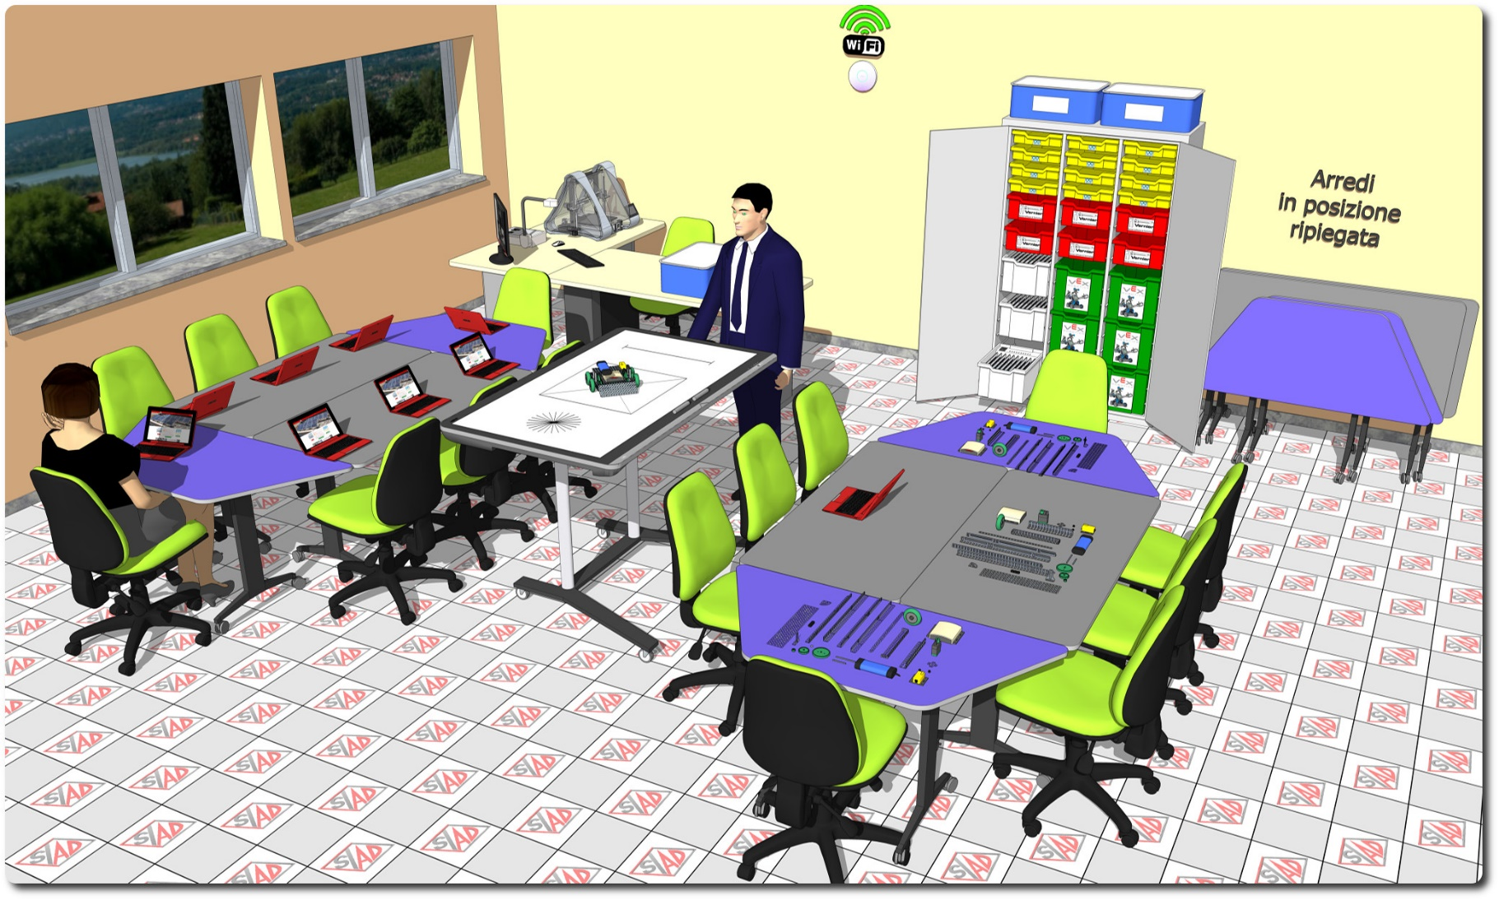
Descrizione Progetto (minore di 1300 caratteri)
OBIETTIVI E FINALITÀ DELLA SOLUZIONE Sviluppare negli studenti la passione per le STEM, sia con esperimenti di fisica in gruppo, che realizzando robot e circuiti di elettronica educativa. LA SOLUZIONE È COMPOSTA DA: - 6 kit di robotica educativa. - 6 kit datalogger e sensori per l'acquisizione di esperimenti di fisica. - 12 kit di elettronica educativa. - kit di valigette per esperimenti di fisica - 1 stampante 3D con funzione di fresa CNC. - 1 schermo interattivo con funzione di tavolo interattivo. - 15 tablet ibridi per gli allievi. - arredi modulari per gli allievi. - Software modulare open source per la dematerializzazione del registro di classe e di tutte le comunicazione cartacee fra docenti e famiglia. - Postazione dedicata per alunni diversamente abili con tavolo antropometrico ad altezza regolabile, tastiera con tasti grandi, trackball, Pc con sistema operativo configurato per alunni diversabente abili, monitor su sostegno regolabile. - Access point Wireless per ambienti ad alta densità di client.

Click qui per la Matrice Acquisti
Click qui per il riepilogo delle Spese Generali

